表紙
第１9回島根県ソフトバレーボールフェスティバル

 | （フリー、ミドル、シルバー、ゴールド、レディースの部）

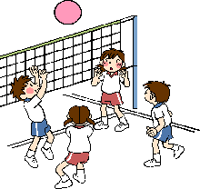

 |  | 主 催 ： 島根県バレーボール協会
 |  | 島根県ソフトバレーボール連盟

 |  | 期 日 ： 令和７年11月23日（日）

 |  | 場 所 ： 三刀屋文化体育館 アスパル

